상품제안서
샬롬펜 | 상품코드: F23945

 |  |  |  |  |  |  | 02-412-0044 | www.easy1.co.kr
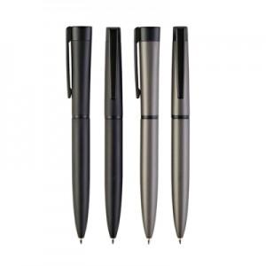 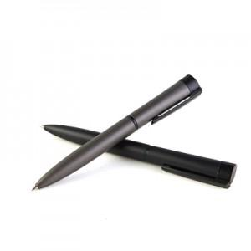 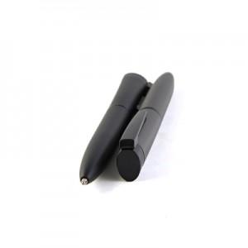

【상세/제작정보】

【인쇄/포장옵션】 | 레이저 / 포장불가능

【공급단가】 | 수량 | 500~ | 1,000~ | 3,000~ | 5,000~ | 10,000~
*VAT별도 | 단가 | 1,180원 | 1,140원 | 1,100원 | 1,050원 | 1,020원

【상품 URL】 | https://dev.easy1.co.kr:443/src/goods_detail.php?gdno=23945

